1. Аргументы
1. Функция vs Формула

1 |  | Функция | Формула |  | сл.число:
2 |  | 15 | 15 |  | 0.25548810731 | Сумм: | Сумм(СУММ): | Контр знач: | Условный диапазон (задается в: Формулы => Диспетчер имен)
3 |  |  |  |  |  | 5 | 1566 | (за рамками экрана) | (какому то диапазону можно присвоить постоянное имя для последующего выбора например в формулы)
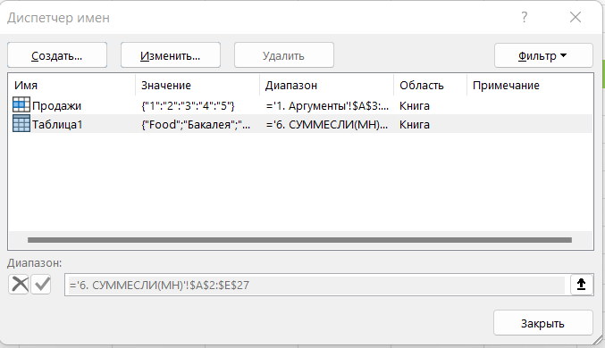
4 |  |  |  |  |  |  |  |  | 15
5 |  |  |  |  |  |  |  |  | 15
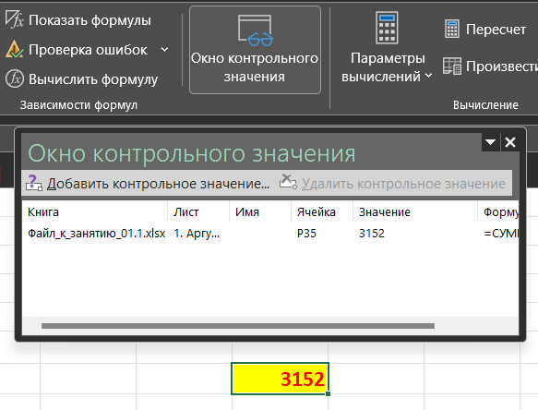
2. Аргументы функции

Один аргумент |  |  |  | 2020-05-01 | пт
15 |  |  |  | 2020-05-02 | сб
 |  |  |  | 2020-05-03 | вс
Несколько аргументов |  |  |  | 2020-05-04 | пн
 |  |  |  | 2020-05-05 | вт
вс | 2020-05-03

Аргумент - константа

анта

Аргумент - ссылка на ячейку

3 | 3.567

Аргумент - ссылка на диапазон

-10 | 346 | -10
 | 742
 | 468

Аргумент - ссылка на столбцы

вт | 2020-05-05

Аргумент - именованный диапазон

 | 1556

Аргумент - математическое выражение

17

Аргумент - вложенная функция
 |  |  |  |  |  |  |  | 3152
807 | 65 + 742 (МАКС из B28:B30)

Аргумент - массив констант

FALSE

Пустой аргумент

2022-09-30

7. МАКС, МИН, НАИБ, НАИМ, РАНГ
Название товара | Продажи, шт | РАНГ.РВ | РАНГ.СР
Стул венский металлический мягкий | 6,800 |  |  |  | МАКС | 6,800
Табурет складной на металлокаркасе светлый | 5,481 |  |  |  | МИН | 196
Стул деревянный раскладной выбеленный | 4,510 |  |  | НАИБОЛЬШИЙ | 1 | 6800
Табурет складной "Idea", цвет: бежевый | 3,375 |  |  |  | 2 | 5481
Стул Jerry Soft белый | 3,375 |  |  |  | 3 | 4510 | Сочетание клавиш CTRL + H - вызов окна "Найти и заменить"
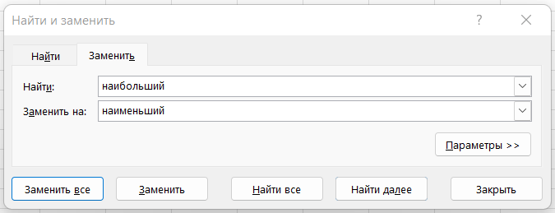
Табурет прямая нога массив вишня | 2,890 |  |  |  | 4 | 3375
Стул DSW черный | 1,674 |  |  |  | 5 | 3375
Стул дизайнерский STOOL GROUP Eames Wood Белый | 1,500 |  |  |  | 6 | 2890
Табурет-лестница без отделки, береза | 1,410 |  |  |  | 7 | 1674
Табурет металлический мягкий пуф | 1,147 |  |  |  | 8 | 1500
Табурет мягкий барный металлический | 1,131 |  |  |  | 9 | 1410
Барный стул | 1,079 |  |  |  | 10 | 1147
Раскладной стул мягкий металлический | 1,020
Стул Medea | 972 |  |  | НАИМЕНЬШИЙ | 1 | 196
Табурет Фабрик -3 квадрат светло серый | 845 |  |  |  | 2 | 207
Стул "Айва", САкр, красный | 845 |  |  |  | 3 | 210
Стул EAMES DSW, черный, деревянные ножки | 576 |  |  |  | 4 | 219
Стул Волна черный | 534 |  |  |  | 5 | 231
Стол раскладной Siena (SA-T4EX) | 490 |  |  |  | 6 | 240
Стульчик-подставка зеленый 40х30х32 | 468 |  |  |  | 7 | 240
Стул деревянный прямой мягкий | 440 |  |  |  | 8 | 248
Стул Оскар велюр серый | 400 |  |  |  | 9 | 252
Табурет Фабрик-3 квадрат слоновая кость | 368 |  |  |  | 10 | 264
Стул складной сосновый без отделки | 366
Стул EAMES DSW, бежево-серый, деревянные ножки | 360
Стол круглый EAMES DSW D90, белый на дер. ножках | 330
Стул для кухни Стул Массив | 328
Венский стул деревянный без отделки | 264
Табурет Классика 3 квадрат 4 ножки серый | 252
Стул Chamberi серый | 248
Стул-кресло DAW белый | 240
Стул барный Bomba T-100 | 240
Барный стул STOOL GROUP Бомба Оранжевый | 231
Стул барный Бомба белый Уцененный товар (№1) | 219
Стол DSW 70 см | 210
Табурет Боровичи Табурет прямая нога Вишня | 207
Стол письменный Рино | 196

